декомпозиция верстки
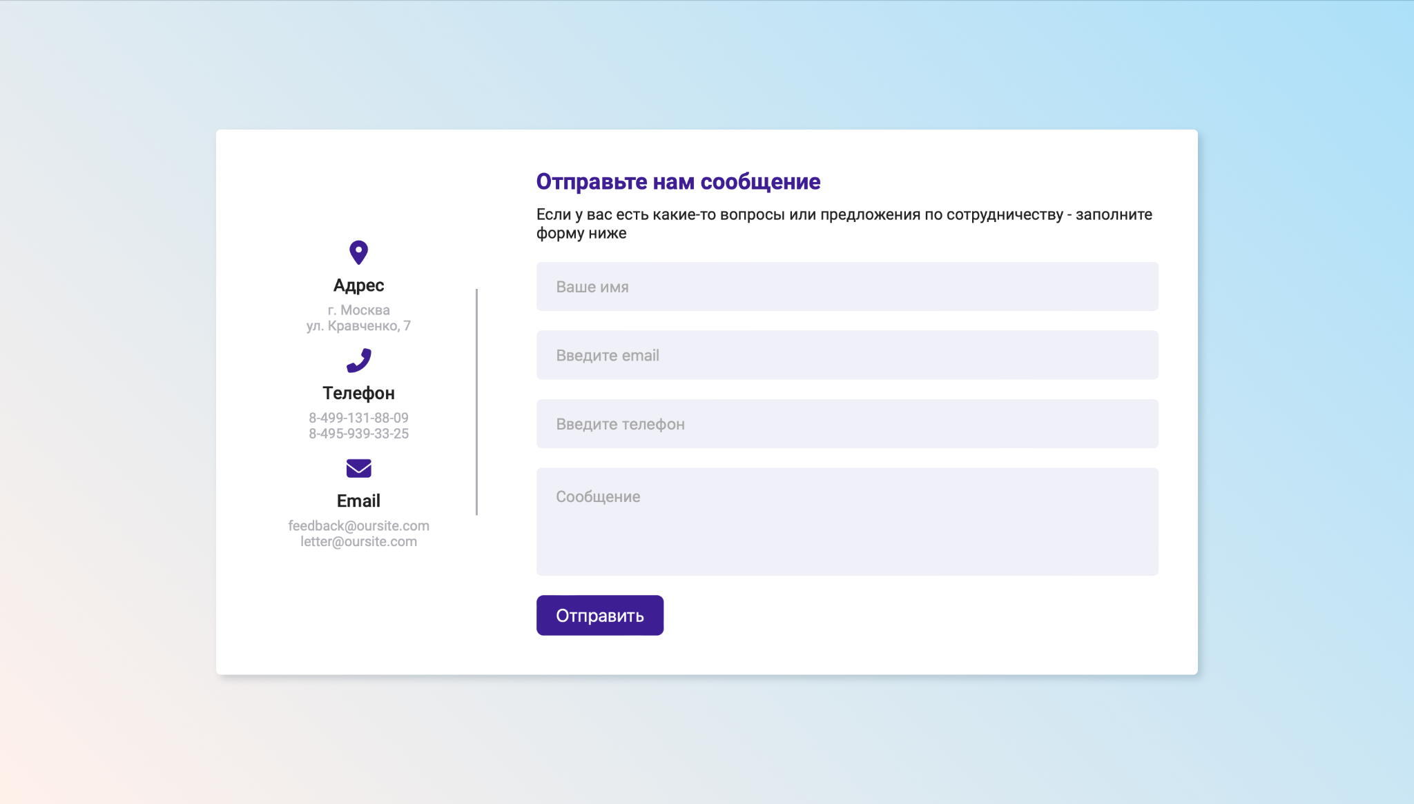
Страница с формой обратной связи - https://ivannetreba.github.io/feedback_form/
Декомпозиция интерфейса формы
Вид интерфейса при открытии страницы по ссылке |  | Вид интерфейса после заполнения полей | Вид интерфейса после отправки сообщения
Заголовок формы | Расположение: Правая часть страницы, сверху Выравнивание: По левому краю Шрифт: Обычный, без засечек Цвет: Фиолетовый Содержание: "Отправьте нам сообщение" - в одну строку | Без изменений | Расположение: Правая часть страницы, по центру Выравнивание: По левому краю Шрифт: Обычный, без засечек Цвет: Фиолетовый Содержание: "Отправьте нам сообщение" - в одну строку
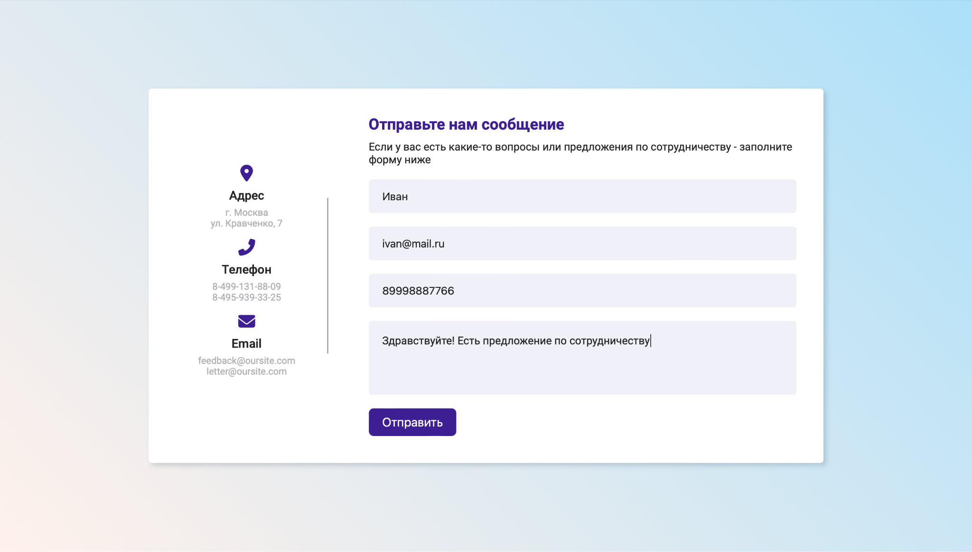
Подзаголовок формы | Расположение: Правая часть страницы, под "Отправьте нам сообщение" Выравнивание: По левому краю Шрифт: Обычный, без засечек Цвет: Черный Содержание: "Если у вас есть какие-то вопросы или предложения по сотрудничеству - заполните форму ниже" - в две строки ,перенос со слова "форму" | Без изменений | Расположение: Правая часть страницы, по центру под "Отправьте нам сообщение" Выравнивание: По левому краю Шрифт: Обычный, без засечек Цвет: Черный Содержание: "Ваше сообщение успешно отправлено!" - в одну строку
Форма
Поле "Ваше имя" | Расположение: Под подзаголовком слева. Форма: Вытянутый по горизонтали узкий прямоугольник с окгруленными углами Цвет: Серый Контур: Отсутствует Тень: Отсутствует Плейсхолдер: "Ваше имя" Выравнивание плейсхолдера: по левому краю Цвет плейсхолдера: Темно-серый Шрифт: Обычный, без засечек | При вводе текста плейсхолдер пропадает. Текст ввода: Черный Выравнивание: По левому краю Шрифт: Обычный, без засечек | Отсутствует
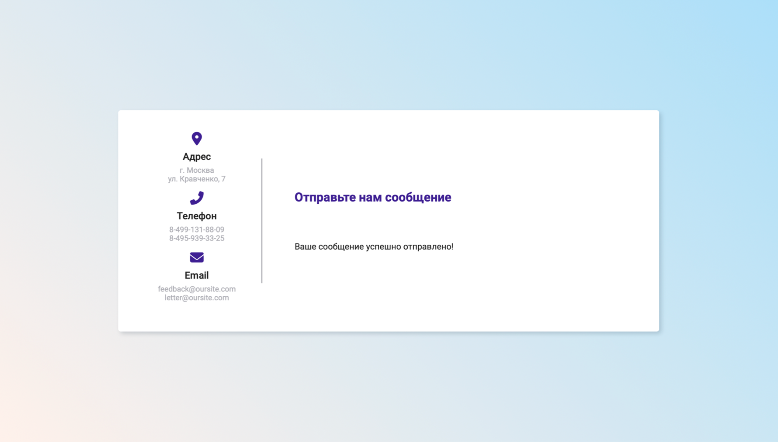
Поле "Введите email" | Расположение: Под полем "Ваше имя" слева. Форма: Вытянутый по горизонтали узкий прямоугольник с окгруленными углами Цвет: Серый Контур: Отсутствует Тень: Отсутствует Плейсхолдер: "Введите email" Выравнивание плейсхолдера: по левому краю Цвет плейсхолдера: Темно-серый Шрифт: Обычный, без засечек | При вводе текста плейсхолдер пропадает. Текст ввода: Черный Выравнивание: По левому краю Шрифт: Обычный, без засечек | Отсутствует
Поле "Введите телефон" | Расположение: Под полем "Введите email" слева. Форма: Вытянутый по горизонтали узкий прямоугольник с окгруленными углами Цвет: Серый Контур: Отсутствует Тень: Отсутствует Плейсхолдер: "Введите телефон" Выравнивание плейсхолдера: по левому краю Цвет плейсхолдера: Темно-серый Шрифт: Обычный, без засечек | При вводе текста плейсхолдер пропадает. Текст ввода: Черный Выравнивание: По левому краю Шрифт: Обычный, без засечек | Отсутствует
Поле "Сообщение" | Расположение: Под полем "Введите телефон" слевва. Форма: Вытянутый по горизонтали широкий прямоугольник с окгруленными углами Цвет: Серый Контур: Отсутствует Тень: Отсутствует Плейсхолдер: "Сообщение" Выравнивание плейсхолдера: по левому краю Цвет плейсхолдера: Темно-серый Шрифт: Обычный, без засечек | При вводе текста плейсхолдер пропадает. Текст ввода: Черный Выравнивание: По левому краю Шрифт: Обычный, без засечек | Отсутствует
Кнопка "Отправить" (не ясно, как введте себя вфокусе, расфокусе) | Расположение: Под полем "Сообшение" слева. Форма: Вытянутый по горизонтали прямоугольник с окгруленными углами Цвет: Фиолетовый Контур: Отсутствует Тень: Отсутствует Текст кнопки: "Отправить" Выравнивание текста: по центру Цвет текста: Белый | Без изменений | Отсутствует
Контакты
Адрес
Изображение | Расположение: Левая часть страницы, на уровне поля "Выше имя". Форма рисунка: Перевернутая капля с круглым отверстием по середине. Цвет капли: Фиолетовый Цвет отверстия: Белый Контур: Отсутствует Тень: Отсутствует | Без изменений | Без изменений
Заголовок | Расположение: Под изоображением капли Выравнивание: По центру Шрифт: Обычный, без засечек Цвет: Черный Содержание: "Адрес" | Без изменений | Без изменений
Информация | Расположение: Под заголовком "Адрес" Выравнивание: По центру Шрифт: Обычный, без засечек Цвет: Серый Содержание: "г. Москва ул. Кравченко, 7" - в две строки, перенос со слова "ул." | Без изменений | Без изменений
Телефон
Изображение | Расположение: Левая часть страницы, на уровне поля "Введите email". Форма рисунка: Трубка стационарного телефона. Цвет рисунка: Фиолетовый Контур: Отсутствует Тень: Отсутствует | Без изменений | Без изменений
Заголовок | Расположение: Под изоображением телефона Выравнивание: По центру Шрифт: Обычный, без засечек Цвет: Черный Содержание: "Телефон" | Без изменений | Без изменений
Информация | Расположение: Под заголовком "Телефон" Выравнивание: По центру Шрифт: Обычный, без засечек Цвет: Серый Содержание: "8-499-131-88-09 8-495-939-33-25" - в две строки | Без изменений | Без изменений
Email
Изображение | Расположение: Левая часть страницы, на уровне поля "Сообщение". Форма рисунка: Письмо Цвет рисунка: Фиолетовый Контур: Белый, жирный Тень: Отсутствует | Без изменений | Без изменений
Заголовок | Расположение: Под изоображением письма Выравнивание: По центру Шрифт: Обычный, без засечек Цвет: Черный Содержание: "Email" | Без изменений | Без изменений
Информация | Расположение: Под заголовком "Email" Выравнивание: По центру Шрифт: Обычный, без засечек Цвет: Серый Содержание: "feedback@oursite.com letter@oursite.com" - в две строки | Без изменений | Без изменений
Разделительная полоса | Расположение: Равноудалена от блоков формы и контактов Форма: Вертикальная полоса Размер: От середины поля "Ваше имя" до середины поля "Сообщение" Цвет: Фиолетовый Контур: Отстутвует Тень: Отсутвует | Без изменений | Без изменений

декомпозиция логики ввода
Страница с формой обратной связи - https://ivannetreba.github.io/feedback_form/
Декомпозиция логики формы
Позитивное тестирование
Поле ввода | Границы | Вводимое значение | Граничные значения | Вводимое значение
Поле "Имя" | [2;30] | Даша (4) | 1,2,3,29,30,31 | Я (1, заглав) ия (2, строч) Иия (3, заглав и строч) И-ЯИИЯИИЯИИЯИИЯИИЯИИЯИИЯИИЯИИ (29, дефис) И ЯИИЯИИЯИИЯИИЯИИЯИИЯИИЯИИЯИИЯ (30, пробел) ИИЯИИЯИИЯИИЯИИЯИИЯИИЯИИЯИИЯИИЯИ (31)
Поле "Email" | [5;30] | Dasha@mail.ru (12) | 4,5,6,29,30,31 | @.ru (4) @a.ru (5) @ya.ru (6) DashaDashaDashaDashaDashaa@mail.ru (29) DashaDashaDashaDashaDashaDa@mail.ru (30) DashaDashaDashaDashaDashaDas@mail.ru (31)
Поле "Телефон | [7;14] | 888888888888 (11) | 6,7,8,13,14,15 | 888888(6) 8888888(7) 88888888(8) 8888888888888(13) 88888888888888(14) 888888888888888(15)
Поле "Сообщение" | [10;500] | Привет Привет(13) | 9,10,11,499,500,501 | ПриветПри (9) ПриветПрив (10) ПриветПриве (11) (499) - см лист 3 (500) - см лист 3 (501) - см лист 3
Негативное тестирование
Поле "Имя" | [1;1] |  | 1, 2 | Я (1, заглав) ия (2, строч)
 | [31;+...] | ДашаДашаДашаДашаДашаДашаДашаДашаДашаДашаДашаДаша (40) | 30,31,32 | ИИЯИИЯИИЯИИЯИИЯИИЯИИЯИИЯИИЯИИЯИ (31) ИИЯИИЯИИЯИИЯИИЯИИЯИИЯИИЯИИЯИИЯИИ (32)
Поле "Email" | [1;4] |  | 1,3,4,5 | @ (1) @.R (3) @.ru (4) @a.ru (5)
 | [31;+...] | DashaDashaDashaDashaDashaDashaDashaDas@mail.ru(40) | 30.31.32 | DashaDashaDashaDashaDashaDa@mail.ru (30) DashaDashaDashaDashaDashaDas@mail.ru (31) DashaDashaDashaDashaDashaDash@mail.ru (32)
Поле "Телефон | [1;6] | 8888 (4) | 1,2,5,6,7 | 8(1) 88(2) 88888(5) 888888(6) 8888888(7)
 | [15;+...] | 88888888888888888888(20) | 14,15,16 | 88888888888888(14) 888888888888888(15) 8888888888888888(16)
Поле "Сообщение" | [1;9] | Привет (6) | 1,2,8,9,10 | П (1) Пр (2) ПриветПр (8) ПриветПри (9) ПриветПрив (10)
 | [501; +...] | (505) - см лист 3 | 500,501,502 | (500) - см лист 3 (501) - см лист 3 (502) - см лист 3
Недопустимое значения | Сообщение о ошибке
 | Пустой ввод | Недопустимые символы
Поле "Имя" | Ошибка в поле Имя. | $$$$$ (недопустимый символ) | Ошибка в поле Имя. | *не ясно .как должна выглядеть ошибка
Поле "Email" | Ошибка в поле Email. | Dashamail.ru (отсутвие @) | Ошибка в поле Email.
Поле "Телефон | Ошибка в поле Телефон. | 7 999 996 96 96 (некорректный ввод) | Ошибка в поле Телефон.
Поле "Сообщение" | Ошибка в поле Сообщение. | 我叫伊拉。 我是学生。 我在大学学习外语， 我会说英语和汉语 (некорректный ввод) | Ошибка в поле Сообщение.

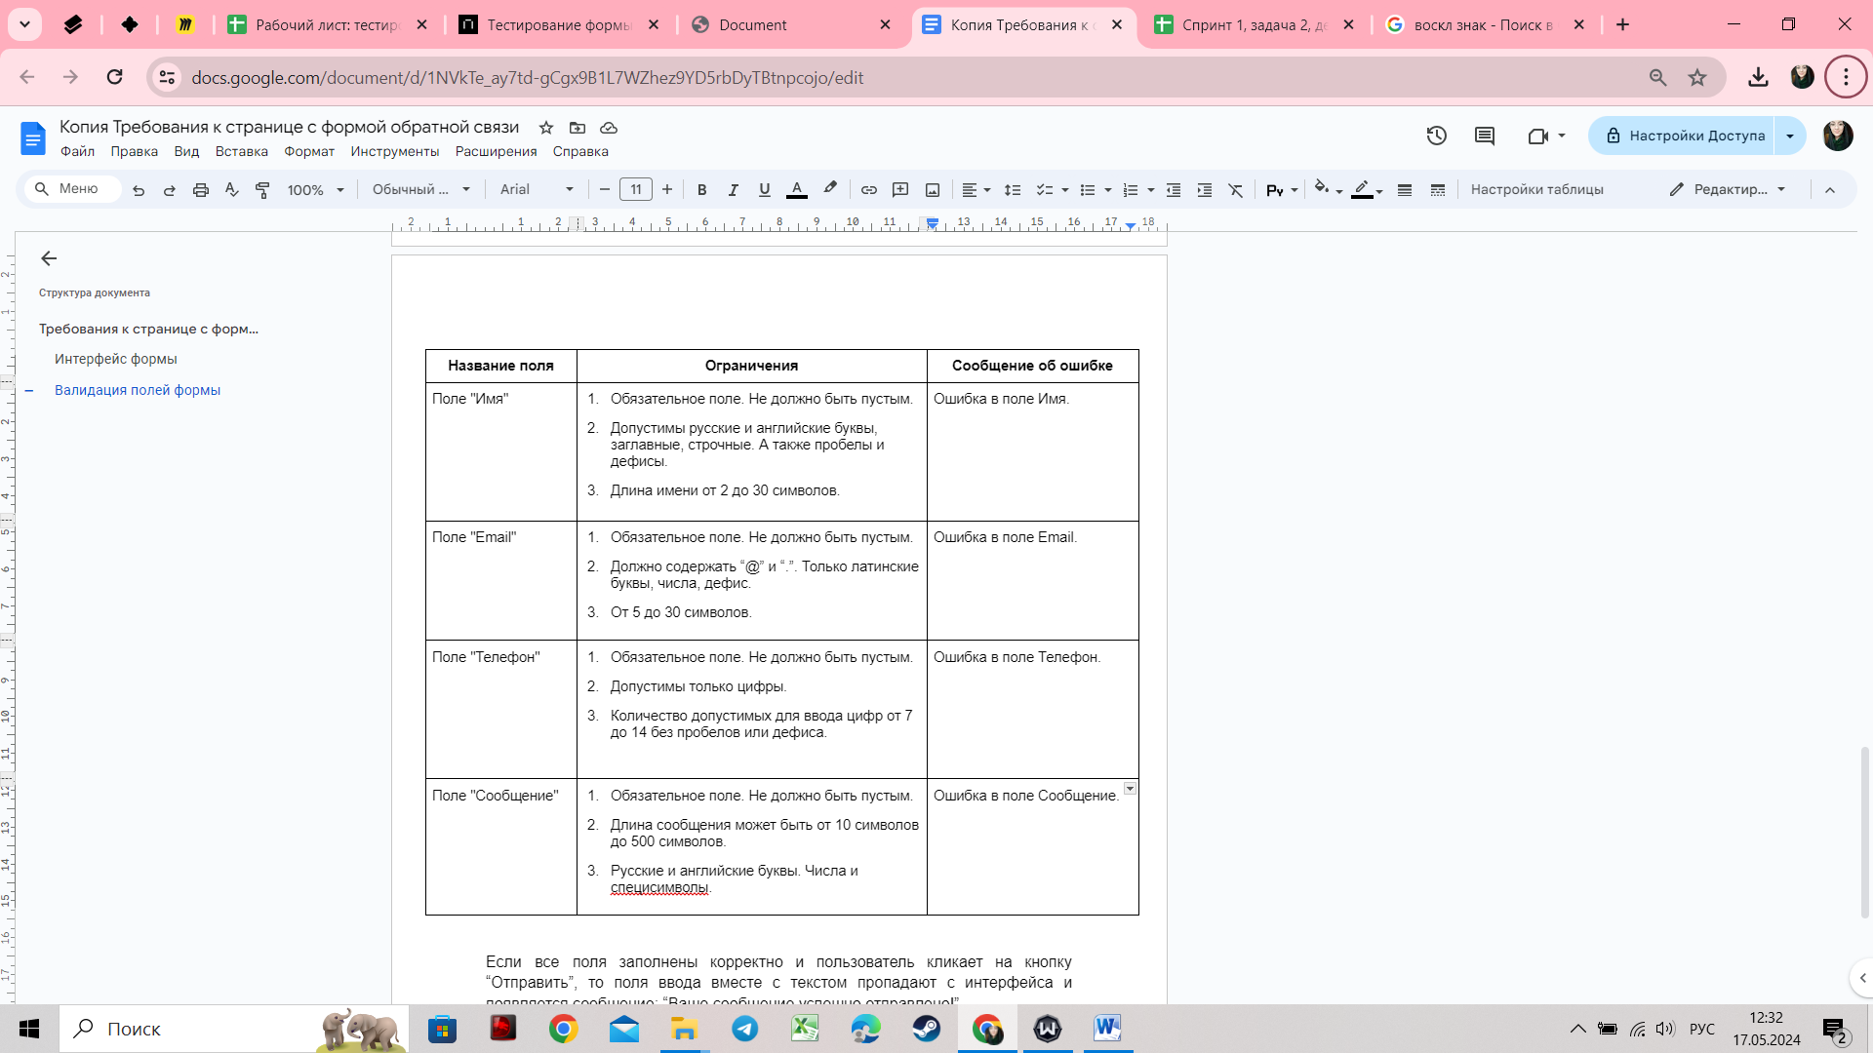
Серая зона

